Sheet1
 | HMI

 | Cpp_Module |  |  |  | StatStore |  |  |  |  |  | WK_WebSocket |  |  |  |  | WK_Serial
 | Qml <> Cpp 관리자 |  |  |  | 상태 저장 클래스 |  |  |  |  |  | SV-HUB-Soc과 통신 |  |  |  |  | RS232 / RS485 통신 송수신 전용
 |  |  |  |  | Module, Soc, Serial 클래스에서
 | ┗ p_StatStore |  |  |  | 시그널 받아서 상태값 업데이트 |  |  |  |  |  | ┗ p_websoc |  |  |  |  | 미구현
 | 상태 저장 클래스 |  |  |  | 상태값 업데이트시 WK_Soc에게 업데이트 신호 줌 |  |  |  |  |  | 실제 통신하는 소켓

 | ┗ p_WK_WebSocket |  |  |  |  |  |  |  |  |  | ┗ p_StatStore
 | ┗ p_Qthread(WebSoc) |  |  |  |  |  |  |  |  |  | 상태 저장 클래스 주소 저장
 | 멀티 쓰레드 WK소켓
 |  |  |  |  |  |  |  |  |  |  | ┕ p_Cpp_Module
 | ┗ p_WK_Serial |  |  |  |  |  |  |  |  |  | 관리자 주소 저장
 | ┗ p_Qthread(Serial)
 | 멀티 쓰레드 WK시리얼

 | 진행 프로세스
 | Qml Start_page ID, 주소 입력 + 버튼 클릭 |  |  |  |  | Cpp_Module join_webSv |  |  | Module::create_WebSoc |  |  | ▶ | p_StatStore
 |  |  |  |  |  |  |  |  | p_WK_WebSocket 객체 생성 |  |  |  | 객체 초기값 설정
 |  |  |  |  |  |  |  |  | 쓰레드 생성
 |  |  |  |  |  |  |  |  | ▼
 |  |  |  |  |  |  |  |  | 쓰레드 시작 커넥션 ->
 |  |  |  |  |  |  |  |  | Soc Connect_Sv 실행
 |  |  |  |  |  |  |  |  | WK Soc생성 + open() 서버 접속

 |  |  |  |  |  |  |  |  | cnt(stat, changed, WK, sendData)
 |  |  |  |  |  |  |  |  | stat객체 상태 변경 시그널 오면 WK객체 웹소켓 에서 데이터 송신
 |  |  |  |  |  |  |  |  |  |  |  |  |  | ↑
 |  |  |  |  |  |  |  |  | cnt(WK->Soc, connect, 람다) |  |  |  |  | │
 |  |  |  |  |  |  |  |  | WK객체 웹소켓 커넥트대면 람다 실행 |  |  |  |  | │
 |  |  |  |  |  |  |  |  |  |  |  |  |  | ↓
 |  |  |  |  |  |  |  |  | {invoke stat, update_current) |  |  |  | ▶ | stat객체 |  |  |  | SV프로세스
 |  |  |  |  |  |  |  |  | stat갹체 현재 상태값 업데이트 요청 |  |  |  |  | 상태 값 업데이트 이후 Stat_changed 시그널 발생 |  |  | ←──→ | Soc객체가 받은 후 모델 업데이트

 |  |  |  |  |  |  |  |  | {invoke Module, sig_SocSuccess_ToQml}
 |  |  |  |  |  |  |  |  | Qml과 연결된 시그널 시그널 받으면 성공으로 판단 다음 페이지 이동

 | WebSocSv

 | Cpp_Module |  |  |  | StatModel |  |  |  | Hub |  |  |  |  | WK_Soc
 | Qml <> Cpp 관리자 |  |  |  | 상태 저장 모델 |  |  |  | HMI-Soc와 통신하는 |  |  |  |  | HMI 커넥트시 생성대는 객체
 |  |  |  |  |  |  |  |  | WK 객체 관리 |  |  |  |  | HMI Soc와 통신
 | ┗ p_HUB |  |  |  | └ Qvector
 | ┗ p_Qthread(HUB) |  |  |  | 상태 저장 컨테이너 |  |  |  | ┗ p_QWebSockertServer |  |  |  |  | ┗ p_QWebSocket
 | 멀티 쓰레드 HUB |  |  |  |  |  |  |  | 서버 오픈하고 웹소켓 WK에게 전달 |  |  |  |  | HMI와 통신하는 객체

 | ┗ p_Model |  |  |  |  |  |  |  | ┗ qmp_wk |  |  |  |  | ┗ p_Model
 | 상태 저장 모델 |  |  |  |  |  |  |  | WK* 관리 컨테이너 |  |  |  |  | 상태 저장 모델 주소

 |  |  |  |  |  |  |  |  | ┗ p_Model |  |  |  |  | ┗ p_Hub
 |  |  |  |  |  |  |  |  | 상태 저장 모델 주소 |  |  |  |  | 관리 객체 주소

 | http 제이슨 형식
 | hmi -> http |  |  |  |  | http -> hmi

 | type |  | pay |  |  | type |  | pawy_ack
 | role |  | creditCard |  |  | role |  | echo
 | uid |  | 공카드 uid |  |  | uid |  | echo
 |  |  |  |  |  | ok |  | 분기
 |  |  |  |  |  | err |  | msg

 | hmi > sv |  |  |  |  | sv > hmi
 | type | hello |  |  |  | type | hello_ack
 | role | hmi |  |  |  | ok | bool
 | token
 | store_id | --
 | hmi_id | --

 | sv -> dbObj |  | dbObj -> db 쿼리 |  | dbObj -> sv |  |  | sv -> hmi
 | 비동기 전달 |  | 성공 실패여부 |  | 응답 받은거 sv 전달 |  |  | ack 전달

 | HMI ID입력 -> SV 등록된 ID인지 확인 |  |  |  | -> 맞음 -> 모델 데이터 있으면 업데이트 없으면 생성
 | ID 키패드로 입력하도록 qml 업뎃

 | ID 확인 send -> SV 답장 (json 파싱) if분기 -> 성공시 스테이트 업뎃 -> 서버 스테이트 업뎃 답장
 |  |  |  |  | + HMI qml 성공 시그널

 | HMI에서 서버 커넥션 누르고 ID 없으면 다음 페이지 안감
 | ! 서버랑 연결은 대있는 상태에서 또 커넥션 누르면 WK쓰레드 하나 더 만들고 서버 재접속 시도함
 | ! 서버 이미 연결대있다면 WK 재생성 안하고 연결된거에서 ID만 확인하는 분기점 필요함
 | -> 수정 완료

 | SV에서 ID DB에 업데이트 하는 기능 구현해야댐
 | admin 등록 -> SV -> DB 업뎃 수정함
 | HMI에서 해당 아이디로 확인하고 접속 하는거 구현 필요
 | HMI <> SV 통신 방식 수정 필요
 | -> 완료 // 서버 상태모델 업데이트 하는거 필요없지안나? 일단 그대로 두고 생각

 | HMI UI 충전기 시작하기 페이지 / 결제방식 페이지 구현 |  |  |  |  |  |  | 카드 읽으면 취소버튼 사라지게하고 비지터 돌림
 | 구현함 |  |  |  |  |  |  | -> 카드 다 읽어오면 결제완료 // 결제 불가 창으로 이동
 | HMI <> RS232 시리얼 통신 UID 받아오기 테스트 |  |  |  |  |  |  | 결제완료시 충전 모니터링 하는 화면으로 바로 이동함
 | -> 잘됨 |  |  |  |  |  |  | 완료함
 |  |  |  |  |  |  |  | 카드 확인창에서 ok 누르면 시리얼 클래스 카드리더 stat true로 변경시킴
 | HMI -> 미니http 서버 만들어서 시리얼 값 송수신 |  |  |  |  |  |  | 그 이후 읽는 카드 값은 정상 값으로 처리해서 httpsv전송 ->
 | -> httpSv 만들어야댐 // HMI쪽 post까지함 |  |  |  |  |  |  | 완료함
 | 완료함

 | rs485 릴레이 모듈 모드버스 통신 잘대나 테스트해야댐
 | 잘댐

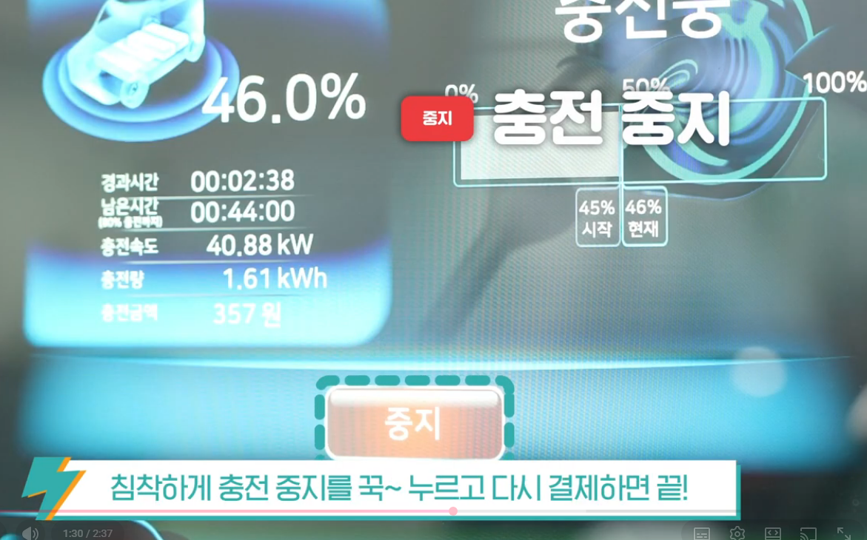
 | 카드 태그 <http 요청> httpsv <요청 확인 ack> hmi > qml 충전기 연결 하세요 페이지 // rs485 코일on 통신 -> 코일on 메시지 ack
 | rs232 통신 + mcu 시작대면 임의 값 모드버스로 송수신
 | >> 송수신하면서 HMI UI에 유효 값 올려야댐
 | qt <> mcu 모드버스 명령 // 값 읽기 완료
 | // 값 읽는거 수정해서 qml에 올릴 수 있도록 해야댐

 | qt -> 레지스터값 쓰기 (얼마나 충전 할건지)
 | -> 금액 |  |  |  | mcu 홀딩 레지스터 값 한곳으로 몰기
 | -> 시간
 | -> 전력량 |  | 완료
 | -> 차량 베터리 %
 | ++ 통일해서 전부 그냥 start하면 충전 시작하게함
 | ++ qt에서 처음상태 <> 마지막 상태 비교해서 충족시 STOP 명령 보냄

 | qt > mcu 명령 지금부터 타이머 켜서 상태값 변경 요청
 | mcu 확인 + 응답 // 상태값 타이머 활성화
 | qt 상태값 활성화 응답 확인 -> qt 타이머 활성화 1초마다 mcu에 값 읽기 요청
 | mcu 값 읽기 요청 확인 + 응답
 | qt 응답확인 + qml 업데이트 |  |  |  | 완료

 | 일정 값 완료하면 충전종료 명령 보내야함

 | 80퍼까지 충전 요청 -> 상태 클래스에 해당 enum 변경해둠
 | 충전 시작대고 응답오면 어떤 요청인지확인 -> 요청에 따라 해당 값 만족하는지 검사

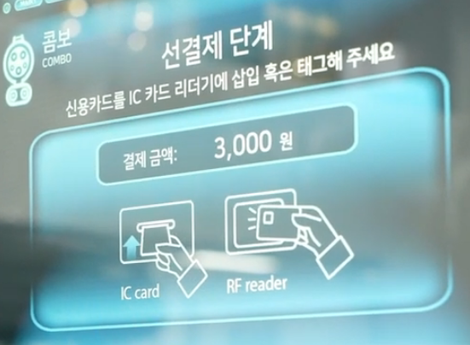
 | qml 요청 -> stat클래스 mp 설정 -> 시리얼통신 시작 -> 응답받은거 mp설정에 만족하는지 검사
 | -> 만족하면 종료요청 보냄 -> 종료요청 확인 -> 충전완료 페이지로 이동 (중지 버튼 누르면 바로이동)

 | cmd 레지스터 맵
 | 주소 | 이름 |  |  | 타입 |  | 설명

 | 📌 최종 레지스터 맵
 | 주소 | 이름 |  |  | 타입 |  | 설명
 | 0x0000 | Charger State |  |  | uint16 |  | enum
 | 0x0001 | Fault Code |  |  | uint16 |  | enum

 | 0x0002 | voltage |  |  | uint16 |  | 16bit
 | 0x0003 | current |  |  | uint16 |  | 16bit
 |  |  |  |  |  |  |  |  |  | uint16_t voltage = 400;
 | 0x0004 | Battery_current (H) |  |  | uint32 |  | 32bit |  |  | uint16_t current = 150;
 | 0x0005 | Battery_current (L)

 | 0x0006 | Battery_full (H) |  |  | uint32 |  | 32bit
 | 0x0007 | Battery_full (L)

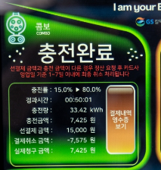
 | 총 배터리 량 |  |  | 01 03 10 00 00 00 00 01 90 00 96 00 00 39 50 00 01 19 40 fd fb :: read Data
 | 현재 배터리 량

 | 충전 조건 설정 + 만족시 종료 통신 완료
 | 충전 종료 버튼 -> 통신 종료
 | 종료시 이동 충전완료 페이지로 이동 // 해당 페이지 설정
 | 충전 커넥터 상태 변경시 서버에 올림 -> 현재 커넥터 상태 확인
 | 충전 완료시 시작 ~ 끝 데이터 서버 업로드

 | db에 저장되는 자료
 | 가맹점 정보
 | 커넥터 현재 상태
 | hmi 충전 이력
 | ????

 |  | 충전률
 |  | 충전량
 |  | 선결제 금액
 |  | 실제청구 금액

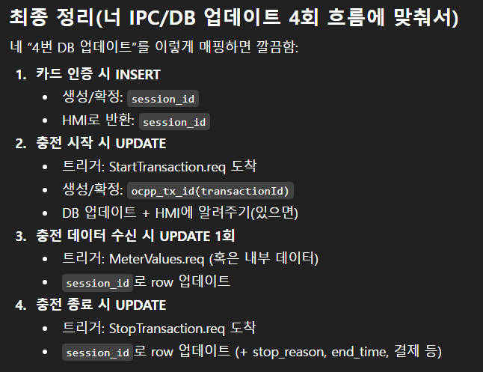
값 하나 두고
카드 인증 -> 값 업뎃 -> sv전송
충전 시작 -> 값 업뎃 -> sv전송
충전 종료 -> 값 업뎃 -> sv전송

식별
session_id (UUID) 필수 // 카드 인증시 생성
store_id // 있음 찾아야댐 // 카드 인증시 생성
hmi_id // 있음 찾아야댐 // 카드 인증시 생성

ocpp_tx_id(transactionId) // 충전 시작시 생성
card_uid(공카드 UID) // 카드 인증시 생성

시간/결과
start_time // 추가 필요 // 충전 시작시 생성
end_time // 추가 필요 // 충전 완료시 생성
duration_time // --> elapsed_time; // 경과 시간 // 충전 완료시 생성
average_kWh // 추가 필요 // 충전 완료시 생성

soc_start // 충전 시작시 생성
soc_end // 충전 완료시 생성

금액(정산용)
advance_amount (선결제 “가정” 금액) // 카드 인증시 생성
cancel_amount (부분취소된 금액) // 충전 완료시 생성
billed_amount (실제청구 = advance - cancel) // 충전 완료시 생성
unit_price(원/kWh) + tariff_type(단가 방식) // 카드 인증시 생성

상태
session_status, stop_reason // db 업데이트마다 지속 갱신 |  |  |  |  |  |  |  | // charging_finished으로 세션 상태 업데이트
 |  |  |  |  |  |  |  | // module -> statStore -> soc -> sv
 |  |  |  |  |  |  |  | // -> http sv 승인취소 요청 -> 응답 확인 -> soc -> db
 |  |  |  |  |  |  |  | // ack로 완료처리 응답 받고서 다음 페이지 진행

더 쉽게 예시로 보면 |  |  |  |  |  |  |  | hmi_id |  |  | store_id
상황 1: 연결 성공 |  |  |  |  |  |  |  | → 어느 HMI인지 구분 |  |  | > 어느 스토어인지
클라이언트 접속함
서버 소켓 연결 이벤트 발생 |  |  |  |  |  |  |  | ws_connected
ws_connected = true |  |  |  |  |  |  |  | → 소켓 연결 상태 표시

상황 2: heartbeat 도착 |  |  |  |  |  |  |  | last_heartbeat_at |  | QDateTime dt_now = QDateTime::currentDateTimeUtc();
클라이언트가 heartbeat 보냄 |  |  |  |  |  |  |  | → 마지막 생존 보고 시각
last_heartbeat_at = now()
ws_connected는 이미 true면 그대로 유지 |  |  |  |  |  |  |  | screen_name
 |  |  |  |  |  |  |  | → 현재 HMI 화면
상황 3: heartbeat 안 옴
10초, 30초 등 기준 넘김
서버가 timeout 판단
ws_connected = false
 |  |  |  |  |  |  |  | updated_at
상황 4: 소켓 끊김 이벤트 |  |  |  |  |  |  |  | → DB 반영 시각
네트워크 끊김 / 클라이언트 종료
서버 disconnect 이벤트 발생 |  |  |  |  |  |  |  | 하트비트 구현
ws_connected = false |  |  |  |  |  |  |  | ack따라서 화면 이동 구현 // 수정해야댐
 |  |  |  |  |  |  |  | 02.26 완료예정 -> 완료

 |  |  | openCV 학습 // 피그마 학습 |  |  |  |  | sv ui삭제 |  |  | 멤버십 카드로 결제 구현
 |  |  | 코테 병행 |  |  |  |  | sv ssl 로 수정 -> 완료 |  |  | -> 완료

 |  |  |  |  |  |  |  | 다른 네트워크로 테스트 -> aws 마지막에???
 |  |  | ++ 미니와이어 샤크 개선 하여 마무리
 |  |  |  |  |  |  |  | admin 구현 ++ 5일 ~ 7일 소요 예정
 |  |  | openCV 학습 후 EV 포트폴리오 개선
 |  |  | hmi 카메라 -> sv -> admin 재생 |  |  |  |  | hmi ui 개선 ++ 소요 1?일

 |  |  | 다음 포트폴리오는 ? |  |  |  |  | 포트폴리오 종료 |  |  | ++ 시퀀스 다이어그램?
 |  |  |  |  |  |  |  | 대략 소요시간 1달 +@ |  |  | 같은걸로 정리해야댐
 |  |  |  |  |  |  |  |  |  |  | 정리해서 보여주기 만들기
HOLD |  |  | 결제요청 -> 로그 추가 |  |  |  |  |  |  |  | 시간소요 ?
예약만 걸린 상태 |  |  | 결제완료 -> 로그 추가
아직 실제 차감 아님 |  |  |  |  |  |  |  | 에러상황 구현? // ems버튼 구현해야댐
 |  |  | 결제 스토어 |  |  |  |  | 특정 시간동안 움직임 없으면 home화면 이동 구현
CAPTURED |  |  | card_uid
실제 사용액 확정 차감 완료 |  |  | transaction_id |  |  |  |  | 라즈베리 파이 < sd카드 - 리눅스 os 삽입 하여 부팅
 |  |  | event_type |  |  |  |  | 리눅스에서 포폴 빌드 -> 라즈베리파이 터치스크린 에서 실행
RELEASED |  |  | amount |  |  |  |  | pi :: hmi 앱 // pc :: sv + admin 테스트
사용 안 해서 홀드 해제 |  |  | balance_available_before
 |  |  | balance_available_after
EXPIRED |  |  | hold_amount_before |  |  |  |  | 남은시간 충전 요청 값에따라 변경해야댐
시간 지나서 자동 만료 |  |  | hold_amount_after |  |  |  |  | 수정필요 |  | 완료
 |  |  | transaction_state_before
FAILED |  |  | transaction_state_after |  |  |  |  | 서버 요청 실패 // db 요청 실패시 재요청 할 수 있도록
처리 중 오류 발생 |  |  | created_at |  |  |  |  | 모드버스는 재요청 하는걸로 해놓음

 |  |  | 승인 ack 보낼 때 트랜젝션id 같이보냄 |  |  |  |  | 카드 인증 |  | http | ack 3회 요청 후 미응답시 에러 페이지로 완료
 |  |  |  |  |  |  |  |  |  |  | 에러 페이지 ui 수정해야댐
 |  |  | request_id hmi 생성 Qstring |  |  |  |  |  | 멤버쉽 | sv | 인증 단계 완료
 |  |  | hmi_id + 현재시간 |  |  |  |  |  |  |  | 결제 정산 해야댐
 |  |  | 요청 보낼 때 마다 생성 |  |  |  |  |  |  | 차징ack 3종류
 |  |  | sv 에서 db 업뎃 -> pk 중복 -> 무시 |  |  |  |  |  |  | membership ack 인증 // 승인

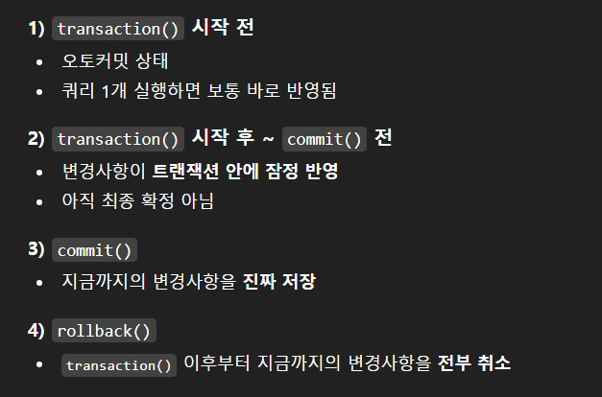
 |  |  | sv -> db 에러 시 타입에 따라서 재전송 구현
 |  |  |  |  |  |  |  |  | 멤버쉽 카드 인증은 실패시 실패 전달

 |  |  |  |  |  |  |  | hmi 요청 -> sv 정상처리 ++ ack 미전송
 |  |  |  |  |  |  |  | -> request_id로 중복 방지처리
 |  |  |  |  |  |  |  | -> 완료

 |  |  |  |  |  |  |  | hmi 요청 -> sv db 업뎃 에러 -> 재전송 ... 실패시 실패 ack 전송
 |  |  |  |  |  |  |  | -> 이 때에도 ack 미전송시 request_id로 중복 방지댐

 |  |  |  |  |  |  |  | 테이블 2개 전부 정상처리 되어야지만 commit 하기때문에
 |  |  |  |  |  |  |  | card테이블은 중복방지 없어도 나중에 log테이블에서 걸려서 rollBack댐

 |  |  |  |  |  |  |  | 미정산 -> 카드 상태 err로 변경
 |  |  |  |  |  |  |  | sqllight로 보내서 재요청 timeout

 |  |  |  |  |  |  |  | 카드 에러상태면 승인 안해줘야댐 |  |  |  | -> ? db가 안대는대 어캐 에러상태로 바꿈 ...
0322 진행 필요
SQLITE 백업 구현 |  |  |  |  |  |  |  | membership_finished -> 재요청 까지함 |  |  |  |  |  |  | services.msc
EMS 구현 |  |  |  |  |  |  |  | 재요청까지 실패시 false 받고나서 처리 진행 해야댐 hmi
일정시간 이동 없을 시 home 화면 이동 hmi |  |  |  |  |  |  |  | sv sqllight에 저장했다가 타이머로 돌면서 sql 처리해야댐
admin 구현 시작 |  |  |  |  |  |  |  | hmi false 받고나서 팝업 띄워야댐
└> DB 테이블 종류별로 조회 다 가능하게 만들기
└> HMI 등록 + STORE 등록 |  |  |  |  |  |  |  | hmi ack대기시간 수정 |  |  | sv db업데이트 총 3회 200ms 기다림
AWS는 나중에 다른 포폴 다 완성 시키고
 |  |  |  |  |  |  |  | 각각 class 생성 // 스택뷰에 다 넣어둠
 |  |  |  |  |  |  |  | 조회 -> 알맞은 class에 적재 -> 해당 스택뷰 조회 설정
 |  |  |  |  |  |  |  | -> 조회 해당 화면 보임

 |  |  |  |  |  |  |  | membership_card << admin에서 수정 및 추가 할 수 있도록

 |  |  |  |  |  |  |  | admin에서 hmi 조작할 수 있도록
HMI SV admin << 전기차 충전기 1개 |  |  |  |  |  |  |  | HOME 강제 이동
와이어 샤크 모작 << 1개 |  |  |  |  |  |  |  | 커넥터 락 해제 -> ~~상태 확인해야댐
 |  |  |  |  |  |  |  | 점검중UI로 전환
2개 완성 시키고 |  |  |  |  |  |  |  | 충전 단가 수정
코츠테크놀로지 지원 |  |  |  |  |  |  |  | 회원, 비회원 여부 수정
 |  |  |  |  |  |  |  | 초기화 (앱 재시작) -> Linux에서 진행
 |  |  |  |  |  |  |  | 시작 화면에 광고 페이지 만듬 // 그 광고 admin에서 설정할 수 있도록
 |  |  |  |  |  |  |  | UI 개선 마무리

코츠테크놀로지 |  |  | 공고 사망 |  |  |  |  |  |  | 0.67 |  | 0.77
 |  |  | 방위산업 |  |  |  |  |  |  | -318 |  | 1474

모비루스 |  |  | 공고 있음 |  |  | 지원 완료
 |  |  | IVI 개발
 |  |  | 경기 성남기 수정구 창업로 43

싸이몬 |  |  | 공고 있음 |  |  | 지원 완료
 |  |  | IDE 개발
 |  |  | 인적성 해야댐? 공고에는 인성검사만 있음

인텔릭스 |  |  | 공고 있음 |  |  | 지원 완료
 |  |  | 방위산업
 |  |  | 경기 성남시 분당구 판교로 700

토페스 |  |  | 공고 있음
 |  |  | ???

앰진 |  |  | 공고 있음
 |  |  | 보안 솔루션 개발
 |  |  | 송파구 법원로 127

큐니온 |  |  | 공고있음 |  |  | 지원 완료
 |  |  | 방위산업
 |  |  | 경기 성남시 분당구 대왕판교로 660

자이크론 |  |  | 공고있음
 |  |  | PCB CAM?
 |  |  | 서울 구로구 디지털로 273

미래시스템 |  |  | 공고있음 |  |  | 지원 완료
 |  |  | 방위산업
 |  |  | 판교/용인 ?

바이온에버 |  |  |  |  |  | 지원 완료
 |  |  | 전기차 충전기 관련
 |  |  | 과천대로7길 20

